整体视图
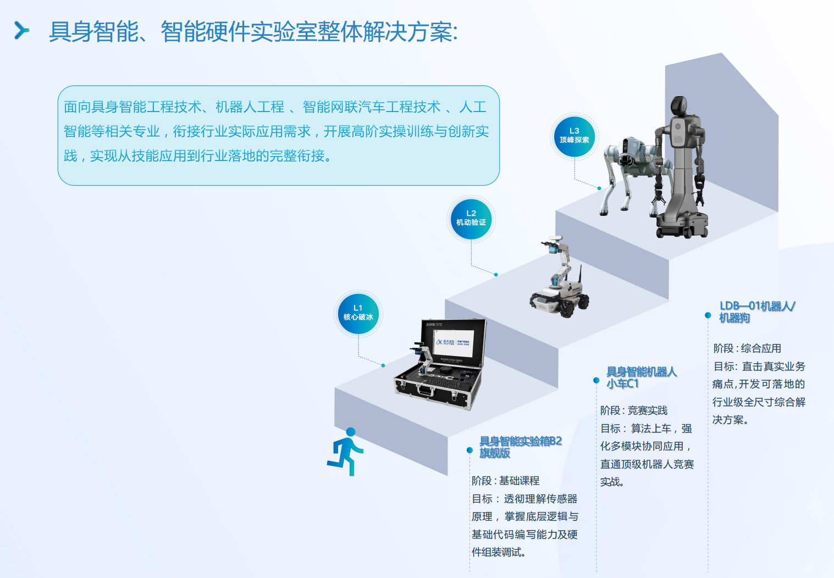
具身智能资源开发 - 整体视图
项目周期：2025年6月—8月底 | 关键节点：6月上旬→立项评审→开发执行→初步验收→修改提交→最终验收 |  |  |  |  |  |  |  | 区域 | 参考
📅 一、项目关键里程碑
序号 | 里程碑 | 责任主体 | 计划时间 |  | 备注
1 | 人员名单收集、任务发布与领取 | 马总、各区域老师、李奎 | 6月上旬 |  | ✅ 已完成
2 | 立项评审（开发目标及产品要求） | 马总、云总 | 6月中旬 |  | 🔄 进行中
3 | 资源开发执行与中间过程评审 | 各区域老师 | 6月中旬-8月中旬 |  | 🔄 进行中 1、初步意向和时间节点沟通初步完成； 2、课程内容和开发规范待沟通；
5 | 产物修改与最终提交 | 各区域老师 | 8月中旬
8 | 产物最终验收评审 | 马总、云总、进兵、申文、李奎 | 8月底

📚 二、本科/高职核心课程（共7门）
序号 | 课程名称/场景名称 | 适用硬件平台 | 适用等级 | 执行人 | 内容审核人 | 开发阶段 | 完成状态
1 | 机器人视觉应用与开发 | 实验箱B2、小车C1 | 高职、本科 | 镐京学院-刘力恺 | 李奎 | 7月中旬-8月中旬 | ⏳ 待开发 | 西北 | https://www.yahboom.com/study/hp60c | 下午6点
2 | 机器人自然语言交互应用与开发 | 实验箱B2、小车C1 | 高职、本科 | 广州商学院2个老师5个学生在假期有时间 张家界-朱一鸣 （预计7月中旬-8月中旬） | 李奎 | 7月中旬-8月中旬 | ⏳ 待开发 | 华南 | 实验箱B1
3 | 机器人ROS2应用与开发 | 实验箱B2、小车C1 | 高职、本科 | 广州商学院-张景全 | 李奎 | 7月中旬-8月中旬 | ⏳ 待开发 | 华南 | U-CAR-2 | 下午4-5点
4 | 机器人SLAM与Nav应用开发 | 小车C1 | 高职、本科 | 广州商学院-张景全 | 李奎 | 7月中旬-8月中旬 | ⏳ 待开发 | 华南 | U-CAR-2
5 | 机器人机械臂应用与开发 | 实验箱B2、小车C1 | 高职、本科 | 西亚斯-李晓辉 | 李奎 | 8月初-8月底 | ⏳ 待开发 | 华中-待定 | 总线舵机机械臂参考
6 | 机器人大模型综合应用开发 | 实验箱B2、小车C1 | 高职、本科 | 广州商学院2个老师5个学生在假期有时间 张家界-朱一鸣 （预计7月中旬-8月中旬） | 李奎 | 7月中旬-8月中旬 | ⏳ 待开发 | 华南 | 实验箱B1
7 | 综合实训实践 | 实验箱B2 | 高职、本科 | 总部-霍路远 | 李奎 | 6月中旬-7月中旬 | 🔄 开发中 | 总部
 | 综合实训实践 | 小车C1 | 高职、本科 | 总部-李奎 | 李奎 | 6月中旬-7月中旬 | 🔄 开发中 | 总部
 | 综合实训实践 | 小车C1 | 高职、本科 | 总部-李奎 | 李奎 | 7月中旬-8月初 | ⏳ 待开发 | 总部

🏭 三、行业应用场景（共4个，待确认开发计划）
序号 | 课程名称/场景名称 | 适用硬件平台 | 适用等级 | 执行人 | 内容审核人 | 接口验证 | 完成状态
8 | 物料分拣应用场景 | 聆动具身智能采训推一体机 (LDT01A-STD / LDT01B-STD) | 高职、本科 | 总部-王超 | 李奎 | 6月中旬-7月中旬 | 🔄 开发中 | 总部
9 | 柔性制造应用场景 | 聆动具身智能采训推一体机 (LDT01A-STD / LDT01B-STD) | 高职、本科 | 总部-王超 | 李奎 | 6月中旬-7月中旬 | ⏳ 待开发 | 总部
10 | 家庭整理应用场景 | 讯飞聆智-具身智能轮臂机器人 | 高职、本科 | 总部-王超 | 李奎 | 6月中旬-7月中旬 | ⏳ 待开发 | 总部
11 | 室内巡检应用场景 | 宇树机器狗Go2edu-U3 | 高职、本科 | 西亚斯-李晓辉 | 李奎 | 8月初-8月底 | ⏳ 待开发 | 华中-待定

状态说明：✅ 已完成 | 🔄 开发中 | ⏳ 待开发 | 内容审核人：李奎 | 产物最终验收评审：马总、云总、进兵、申文、李奎

